标准格式 (3)
深圳市泰莱科技有限公司 |  |  |  |  |  |  | 附件说明：

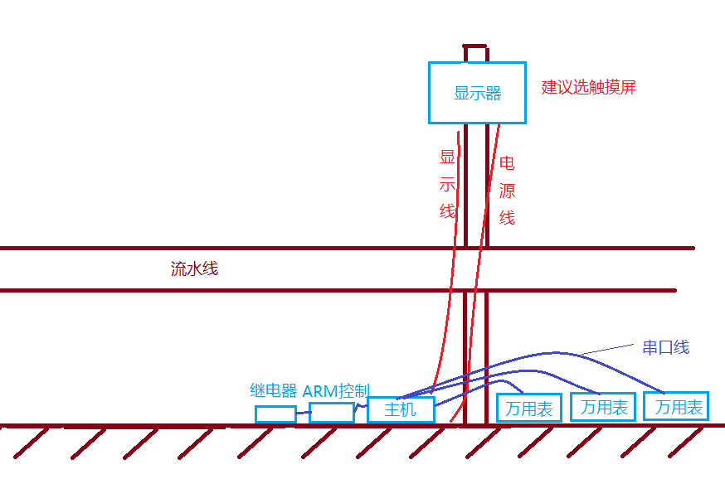
地址：深圳市光明新区马田街道合水口松白路5059号启航大厦12D 报价单号：Q18111101
网址：http://www.taily.cc |  |  |  |  | 日 期：2018/11/11
联系人：王满涛 邮箱：sales@taily.cc
电话：0755-8935 8003【深圳】156 2526 2793【东莞】186 6640 2968

报 价 单

客户: | 东莞市创效自动化科技有限公司 |  | 电话：
地址: | 东莞厚街镇 |  | 传真：
联系人: | 夏灯明 |  | 手机： | 186 7696 3763

序号 | 品名 | 单价 (RMB) | 数量 | 单位 | 合计 (RMB) | 备注
□方案1 （免税开普票） | 电池组电流电压测试系统 | 31000.00 | 1 | 套 | 31000.00 | 包含以下： １.工业无风扇主机（串口x1;USBx4) 2.ARM控制系统 3.多继电器系统 4.上门调试
总计： (RMB) | 31000.00 |  |  |  |  | (小写) | 连线示意图
 | 叁万壹仟圆整 |  |  |  |  | (大写)
□方案2 （开专票实收3%） | 电池组电流电压测试系统 | 31000.00 | 1 | 套 | 31000.00 | 包含以下： １.工业无风扇主机（串口x1;USBx4) 2.ARM控制系统 3.多继电器系统 4.上门调试 |  | 显示器:建议带触摸功能，不带可以用鼠标。 （为了关机方便，显示器旁边可以设一个按钮，一键关机。突然断电关机对电脑不好。） （总电打开后，电脑主机可以自动启动，并自动运行程序） 主机:将选用占美或EIP品牌，价约1500左右。
 | 税费 | 930.00 | 1 | 项 | 930.00 | 3%
总计： (RMB) | 31930.00 |  |  |  |  | (小写) |  | 万用表: 台湾固纬 GDM-8341
 | 叁万壹仟玖佰叁拾圆整 |  |  |  |  | (大写) |  |  | 官方价：3600 | 淘宝价：2320 2900 1800 …
 |  |  |  |  |  |  |  |  | 推荐：郭余瑞 3600 * 62% = 2232 (含税）

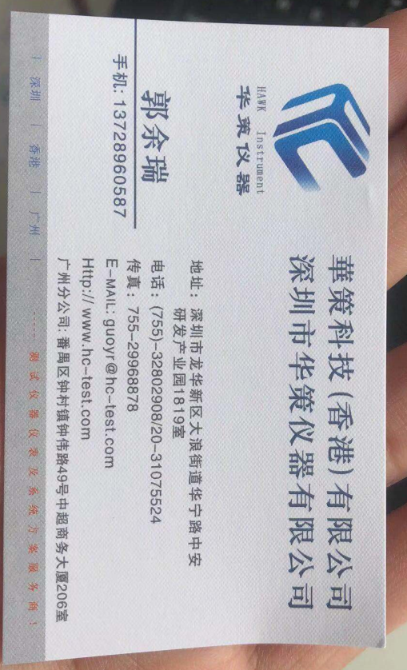

2.交货期:签订后约一月后。
3.交货方式: 在贵公司安装调试成功。
3.付款方式: 预付总计款项的40%作为项目启动与购买材料资金； 余额在最终客户稳定运作后，两周内付清。
4.开户行:中国农业银行股份有限公司 深圳软件园支行
5.账号: 41003900040000687 深圳市泰莱科技有限公司
6.报价有效期30天,签后请回传。

